Feuil1
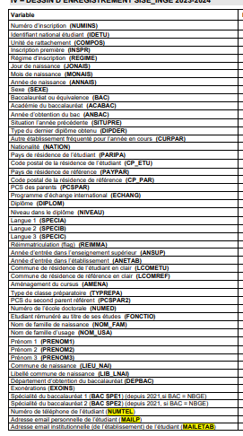
Dessin d'enregistrement SISE | REQUETE ACTUELLE PAMPLEMOUSSE | Ce qui est attendu
 | VOIES
Champ 39 | NOM correspond à NOM_USA dans Pamplemousse
Champ 38 |  | Nom de famille de naissance (NOM_FAM)
Champ 40 | PRENOM1
Champ 41 |  | PRENOM2
Champ 42 |  | PRENOM3
Champ 1 | NUMINS
Champ 2 | IDETU
Champ 3 | COMPOS
Champ 4 | INSPR
Champ 5 | REGIME | 10 mis par défaut dans l'extraction / pas bon
Champ 6 |  | Jour de naissance (JONAIS)
Champ 7 |  | Mois de naissance (MONAIS)
Champ 8 | ANNAIS
Champ 9 | SEXE
Champ 10 | BAC
Champ 11 | ACABAC
Champ 12 | ANBAC
Champ 13 | SITUPRE
Champ 14 | DIPDER
Champ 15 | CURPAR
Champ 16 | NATION
Champ 17 | PARIPA_100_SAUF_CESURE_A_COMPLETER | Retrait de la règle du 100
Champ 18 | CP_ETU
Champ 19 | PAYPAR_A_COMPLETER_EGAL_PARIPA | Retrait de la règle Egal_Paripa
Champ 20 | CP_PAR_A_COMPLETER_EGAL_CP_ETU | Retrait de la règle Egal_CP_Etu
 | CADRE_INFORMATION
Champ 21 | PCSPAR_REMPLACER_0_PAR_99
Champ 22 | ECHANG
Champ 23 | DIPLOM | Attention tous les étudiants se retrouvent avec le code du cursus ingénieur
Champ 24 | NIVEAU_A_COMPLETER_pr_CESURE_SCOLARITE_EXT
Champ 25 | SPECIA
Champ 26 | SPECIB
Champ 27 | SPECIC
Champ 28 | REIMMA_A_VERIFIER
Champ 29 | ANSUP_BLANC_QD_NON_RENSEIGNE
Champ 30 | ANETAB
Champ 31 | LCOMETU_VERIFIER_PBS_ACCENTS
Champ 32 | LCOMREF_A_CORRIGER_EGAL_LCOMETU | Retrait de la règle LCOMREF_EGAL_LCOMETU
Champ 33 | AMENA
 | TYP_FORMATION
Champ 34 | TYPREPA | il faudrait que cela câble sur le champ si CPGE type
Champ 35 | PCSPAR2
Champ 36 | NUMED
Champ 37 | FONCTIO
 | bac_lycee
 | bac_ville | colonne d'aide en l'absence du champ 45
 | bac_academie | colonne de contrôle de champ 11
Champ 43 |  | Commune de naissance (LIEU_NAI)
Champ 44 |  | Libellé commune de naissance (LIB_LNAI)
Champ 45 |  | Département d'obtention du baccalauréat (DEPBAC)
Champ 46 |  | Exonérations (EXOINS)
Champ 47 |  | Spécialité du baccalauréat 1 (BAC SPE1)
Champ 48 |  | Spécialité du baccalauréat 2 (BAC SPE2)
Champ 49 |  | Numéro de téléphone de l'étudiant (NUMTEL)
Champ 50 |  | Adresse email personnelle de l'étudiant (MAILP)
Champ 51 |  | Adresse email institutionnelle de l'étudiant (MAILETAB)

